Лист1
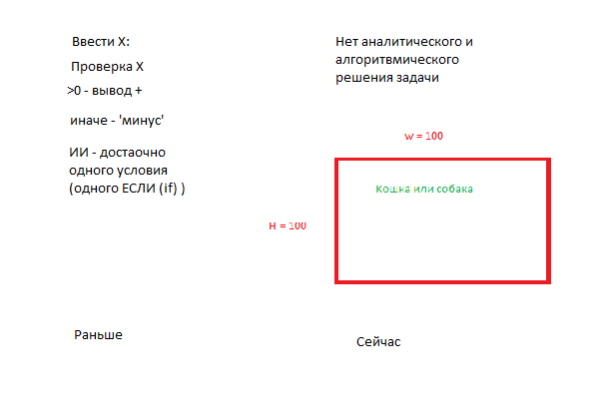
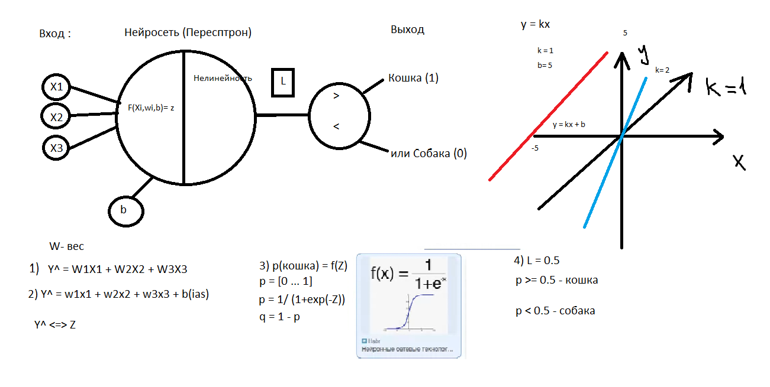
Длина хвоста X1 | Длина усов X2 | Длина туловища X3 | Ответ Y | Z | p | q | Y^
52 | 20 | 65 | К = 1 | -0.105 | 0.47377409063 | 0.52622590937 | 1
50 | 18 | 68 | К = 1 | -0.005 | 0.4987500026 | 0.5012499974 | 1
48 | 19 | 61 | К = 1 | -0.43 | 0.39412633157 | 0.60587366843 | 1
40 | 17 | 85 | С = 0 | 0.84 | 0.698465216 | 0.301534784 | 0
44 | 22 | 68 | С = 0 | 0.005 | 0.5012499974 | 0.4987500026 | 0
48 | 18 | 83 | С = 0 | 0.865 | 0.703704238 | 0.296295762 | 0

(Доля, важность)
w1 | 0.015
w2 | 0.025
w3 | 0.06
b(смещение) | -5.285

SumW | 0.1
Порог L | 0.5

